INSTRUCCIONS Sol·licitant

CONVOCATÒRIA 2024
STARTUP CAPITAL

RESOLUCIÓ EMT/746/2024

INSTRUCCIONS PER OMPLIR EL SIMULADOR DE PRESSUPOST

1
 | Aquest document està fet per simular el pressupost de la proposta que es presenta a la línia Startup Capital i està pensat per ajudar a omplir el tràmit d'ACCIÓ de "Pressupost detall de les despeses del sol·licitant". Aquest document no s'ha d'adjuntar a la sol·licitud

 | En aquest document podreu diferenciar despeses en la partida de "Inversió en material i equipament" i "Altres despeses relacionades" per complir amb el requisit de que la partida de "Inversió en material i equipament" no supera el 50% del pressupost total presentat.

 | Les despeses de "Inversió en material i equipament" i "Altres despeses relacionades" que simuleu en aquest document s'hauran d'introduir en el tràmit d'ACCIÓ de "Pressupost detall de les despeses del sol·licitant" sota el concepte "Servei General"
2
 | L'arxiu està bloquejat, excepte camps específics que cal omplir per part del sol·licitant. Hi ha la possibilitat d'inserir files, veure punt 7 de les Instruccions.

3
3.1
 | Per la tipologia de partida: DESPESA DE PERSONAL
 |  | Les despeses de personal corresponents a persones que dediquin hores al projecte subvencionat hauran d'introduir el número d'hores imputades a la proposta presentada i indicar el cost/hora de la persona. A efectes pràctics, tota persona amb nòmina de l'empresa i dediqui hores a la proposta. Aquestes persones s'introdueixen en la taula "Despeses de personal".

4
4.1
 | Per la tipologia de partida: SERVEI PROFESSIONAL
 |  | En el cas d'una despesa facturada externament per un soci o administrador d'aquesta societat, cal que la beneficiària sol·liciti una autorització a ACCIÓ. Si l'import facturat que un mateix proveïdor supera els 14.999€, encara que sigui en diferents factures, s'hauran de presentar 3 pressupost, justificant la selecció del proveïdors en cas de que no sigui la proposta més econòmica.

5.1
5
 | Per la tipologia de partida: INVERSIÓ EN MATERIAL I EQUIPAMENTS (Aquesta despesa anirà a "Servei General" en el tràmit "Pressupost detall de les despeses del sol·licitant")
 |  | Les despeses de Inversió en material i equipaments no poden superar el 50% del pressupost total de l'ajut. Comprovar que això es compleix un cop omplert tot el full de pressupost. Sortirà remarcat en color salmó quan aquesta despesa no compleixi el requisit.

6
6.1
 | Per la tipologia de partida: ALTRES DESPESES RELACIONADES (Aquesta despesa anirà a "Servei General" en el tràmit "Pressupost detall de les despeses del sol·licitant")
 |  | Altres despeses relacionades com lloguer d'espais, despeses de sol·licitud i/o manteniment de patents, d'altres despeses associades a l'execució del projecte.

7
 | Com INSERIR FILES ?
 | El formulari permet afegir tantes files com sigui necessari. En aquella tipologia de despesa on calgui afegir més línies caldrà marcar una línia dintre de la taula de despeses corresponent. Si es generen files en la taula de despeses de personal assegurar-se d'arrossegar les fòrmules de categoria i del cost hora de cada mòdul.
 | 'Per fer-ho, seguiu aquests senzills 4 steps - Adjunt captura de pantalla.
 | 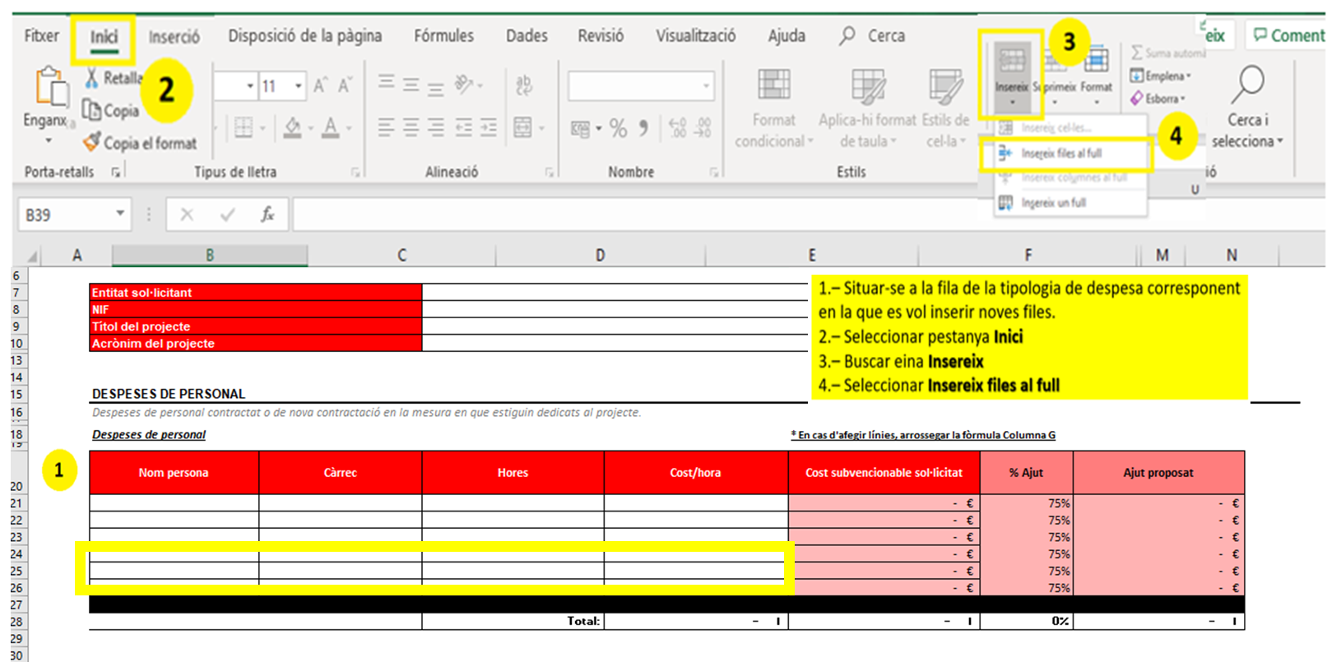

 | ! Per la partida de Despeses de personal, caldrà arrossegar la fòrmula de la Columna C
 | ! Pel càlcul del cost/hora, caldrà arrossegar la fòrmula de la Columna E
 | IMPORTANT: En cas d'esborrar accidentalment les fòrmules a arrossegar, recomanem baixar de nou el document i emplenar-lo d'inici.

8
 | El pressupost total es calcula automàticament. Si la casella queda en vermell pot ser degut o bé a que el pressupost total presentat no arriba als 135.000€ (euros) que és el pressupost mínim a presentar, o bé a que el pressupost total presentat està per sobre dels 200.000€ (euros), que és el pressupost màxim que es pot presentar.

Simulador Pressupost Empresa
CONVOCATÒRIA 2024
STARTUP CAPITAL

RESOLUCIÓ EMT/746/2024

Entitat sol·licitant
NIF
Títol del projecte
Acrònim del projecte

DESPESES DE PERSONAL
Despeses de personal contractat o de nova contractació en la mesura en que estiguin dedicats al projecte.

Despeses de personal |  |  |  | * En cas d'afegir línies, arrossegar la fòrmula Columna G

Nom persona | Càrrec | Hores | Cost/hora | Cost subvencionable sol·licitat
 |  |  |  | - €
 |  |  |  | - €
 |  |  |  | - €
 |  |  |  | - €
 |  |  |  | - €
 |  |  |  | - €
 |  |  | - € | - €
 |  | Total: | - € | - €

SERVEI PROFESSIONAL
Contractació de serveis a tercers i les despeses de personal corresponents a la categoria professional de socis administradors, fundadors, professionals o similar que dediquin hores al projecte subvencionat.

Concepte | Descripció |  |  | Cost subvencionable sol·licitat

 |  | Total: |  | - €

INVERSIÓ EN MATERIAL I EQUIPAMENT (Aquesta despesa anirà a "Servei General" en el tràmit "Pressupost detall de les despeses del sol·licitant")
S'acceptarà com a màxim fins el 50% de l'import global del projecte subvencionable.

Concepte | Descripció |  |  | Cost subvencionable sol·licitat

 |  | Total: |  | - €

ALTRES DESPESES RELACIONADES (Aquesta despesa anirà a "Servei General" en el tràmit "Pressupost detall de les despeses del sol·licitant")
Altres despeses com lloguer d'espais, despeses de sol·licitud i/o manteniment de patents, i d'altres despeses associades a la execució del pla de negoci.

Concepte | Descripció |  |  | Cost subvencionable sol·licitat

 |  | Total: |  | - €

ASSESSORAMENT MENTOR
Assessorament d'un mentor acreditat per ACCIÓ.

Concepte | Descripció |  |  | Cost subvencionable sol·licitat
Mentoratge | Assessorament d'un mentor acreditat per ACCIÓ |  |  | 1,000.00 €

 |  | Total: |  | 1,000.00 €

 | RESUM
 |  |  |  | Cost subvencionable sol·licitat
 | Despeses de personal |  |  | - €
 | Servei Professional |  |  | - €
Servei General | Inversió en material i equipament |  |  | - €
 | Altres despeses relacionades |  |  | - €
 |  |  | TOTALS | - €
 | Assessorament mentor acreditat per ACCIÓ |  |  | 1,000.00 €
 |  |  | TOTALS | 1,000.00 €

 | DETALL PER IMPRÈS DE SOL·LICITUD DE L'AJUT

 | Despeses de mentor o mentora (import 1.000,00 euros) |  | Despeses pla actuacions (import en euros)
 | 1,000.00 € |  | - €
 |  |  | Pressupost de despeses
 |  |  | 1,000.00 €

